01_Talon_Laser
Talon Laser
355 nm pulse laser의 출력·pulse·harmonic·안전 상태 제어

1. 장비 개요
 |  |  |  |  |  |  |  | 매뉴얼 발췌 p.40 | System connection diagram과 주요 optical element
항목 | 상세 내용
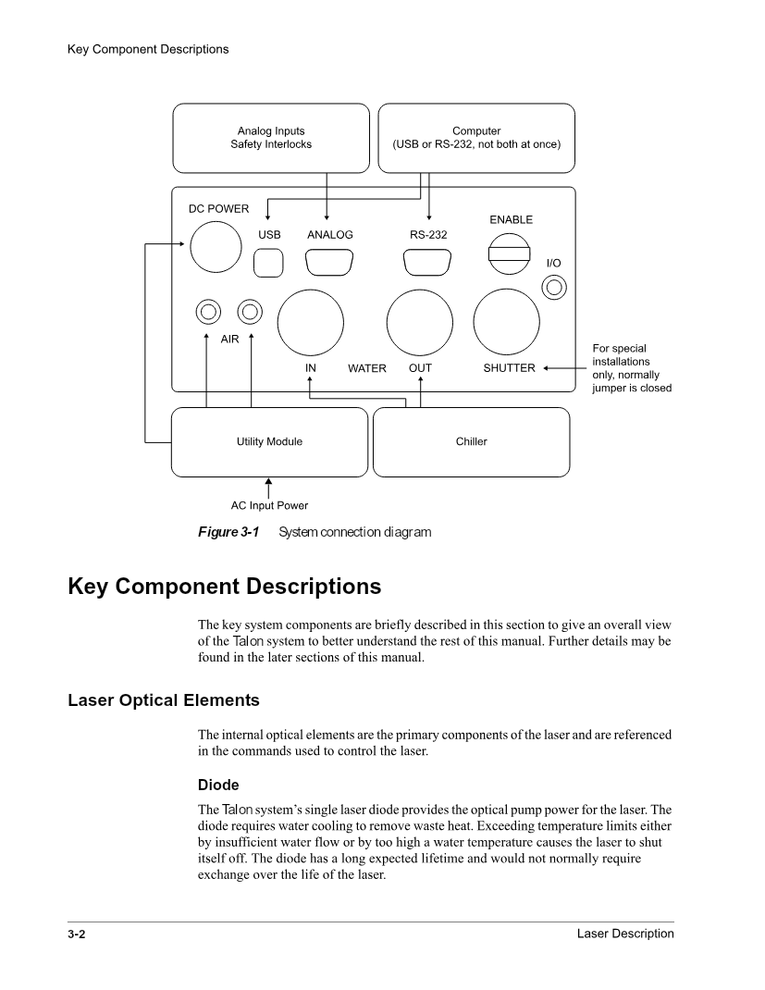
기준 매뉴얼 | Talon Users Manual Rev. C 90065281
시스템 역할 | 355 nm pulse laser의 출력·pulse·harmonic·안전 상태 제어
통신/연결 | RS-232 권장, 115200 bps, 8-N-1, Flow None, TX <CR>, RX <CR>/<LF>
핵심 입력 | Current, PRF, QMODE, shutter/gate, SHG/THG 설정
핵심 출력/Readback | Power, current, temperature, status/event, shutter/gate 상태
드라이버 책임 | 출력 명령 안전 잠금, query/set 응답 차이, event history 16개, 상태 byte, 설정 범위와 trace 관리
검증 한계 | Simulator는 protocol과 상태 흐름을 검증합니다. 실제 optical power와 laser safety는 interlock 및 기준 계측기로 별도 확인해야 합니다.

2. 이론적 특성

주제 | 상세 설명 | 공정/드라이버 관점
고체 Q-switched Laser | Pump diode가 laser medium에 에너지를 저장하고 Q-switch가 cavity loss를 순간적으로 낮춰 짧고 강한 pulse를 방출합니다. | PRF, diode current, gate timing이 pulse energy와 평균 power에 함께 영향을 줍니다.
SHG/THG Harmonic | 비선형 crystal에서 기본 주파수를 2배/3배로 변환해 355 nm를 만듭니다. Crystal temperature와 spot 상태가 변환 효율을 좌우합니다. | Tower temperature, SHG 설정, THG spot/hours를 장기 상태 데이터로 관리해야 합니다.
Average Power와 Pulse Energy | 평균 power는 pulse energy × repetition rate 관계를 가집니다. 같은 평균 power라도 PRF가 달라지면 pulse energy가 달라집니다. | 공정 recipe에는 current만 저장하지 말고 PRF, gate, measured power를 함께 저장해야 합니다.
Shutter와 Gate | Safety shutter는 사람 보호 목적이고 serial/external gate는 pulse 통과 timing을 제어합니다. | Shutter를 고속 process shutter로 오용하지 않고, gate 우선순위와 external gate enable을 확인합니다.
Event / Status Byte | System 상태는 event string, event history, status bit로 표현됩니다. | 현재 Ready만 확인하지 말고 최근 16개 event와 fault bit를 함께 남겨 간헐 장애를 추적합니다.
열 안정화 | Diode, chassis, crystal tower 온도가 안정되어야 wavelength conversion과 output이 안정됩니다. | Warm-up time과 온도 readback을 sequence 시작 조건으로 사용합니다.

3. 권장 동작 순서

Step | 동작 | 확인 데이터 | 실패 시 처리
1 | Chiller, water flow, analog/area interlock, beam dump와 작업 구역을 확인합니다. | Interlock closed, 냉각 정상, beam path 종단 | Emission 명령을 금지하고 원인을 제거
2 | *IDN?, ?F, ?FH, *STB?로 장비 식별과 fault history를 조회합니다. | Serial/firmware, SYSTEM READY, fault bit=0 | 통신 framing과 event code를 분석
3 | Diode/tower/chassis 온도와 warm-up 잔여시간을 확인합니다. | 매뉴얼 운전 범위, warm-up=0 | 안정화될 때까지 출력 금지
4 | Current limit, PRF, QMODE, shutter/gate 상태를 read-only로 조회합니다. | Recipe와 모델 제한값 비교 | 범위 불일치 시 recipe 적용 중지
5 | 낮은 current와 안전한 PRF부터 설정합니다. | Commanded current와 readback | OFF 후 설정·limit 재확인
6 | Power meter가 준비된 상태에서 gate/shutter/emission을 필요한 순서로 허용합니다. | Status bit와 외부 power | Gate close, shutter close, OFF |  |  |  |  | 매뉴얼 발췌 p.55 | Laser head rear panel controls와 connector
7 | 내부 ?P와 외부 PowerMax 값을 비교하고 recipe 결과에 저장합니다. | 허용 오차, saturation 없음 | Wavelength/range/attenuator 재확인
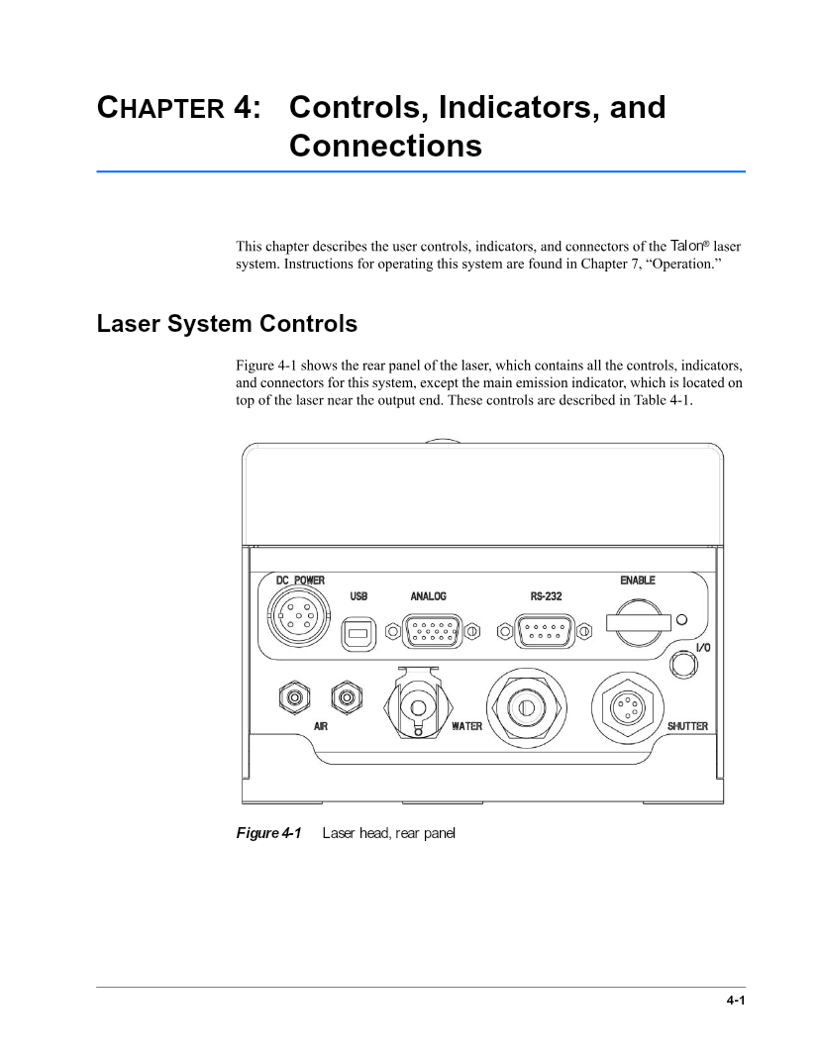
8 | 종료 시 gate close → shutter close → emission OFF 후 상태를 재조회합니다. | Power=0, emission=0, fault 없음 | Interlock 유지 후 안전 절차 수행

4. 반드시 알아야 할 지식

항목 | 설명 | 왜 중요한가 | 코드/데이터 반영
Query와 Set 응답 차이 | Rev.C에서 다수 Set/Action은 ACK가 정의되지 않아 응답을 기다리면 불필요한 timeout이 발생할 수 있습니다. | 통신 장애로 오판하는 것을 방지 | CommandSpec.ExpectsResponse로 분리
QMODE? 형식 | Q mode 조회는 QMODE?이며 일부 구형 코드의 ?QMODE와 다릅니다. | 실제 장비 명령 오류 방지 | Catalog에 정확한 QueryText 저장
Event history 16개 | ?FH는 단일 정수가 아니라 세미콜론으로 구분된 최근 event code 목록입니다. | 간헐 fault 원인 추적 | IReadOnlyList<int>로 parsing
Current limit | Set current의 고정 상한보다 ?DCL1로 조회한 모델별 factory limit가 우선입니다. | Diode 보호 | 동적 상한 검증
외부 계측 | 내부 power monitor는 공정면의 실제 power를 완전히 대체하지 못합니다. | 광경로 손실과 감쇠기/expander 영향 포함 | PowerMax 측정값과 timestamp 결합
Flash 저장 | SAVE와 일부 crystal 설정은 비휘발성 저장을 유발하므로 빈번한 실행을 피해야 합니다. | Flash 수명과 설정 오염 방지 | Persistent 위험도로 분류

5. 기능 리스트 및 명령 목록

분류 | 기능 | 명령/API | 입력·범위 | 응답/Readback | 위험도 | 상세 설명 | 매뉴얼 근거
상태 | 장비 식별 | *IDN? | 없음 | 제조사, 모델, Serial, Software | ReadOnly | 통신 대상과 버전을 확인합니다. | Appendix A
통신 | Baud 조회 | ?BAUDRATE | 없음 | 정수 bps | ReadOnly | 현재 serial baud rate를 조회합니다. | Appendix A
통신 | Baud 설정 | BAUDRATE:{bps} | 9600/19200/38400/57600/115200 | 응답 없음 | Configuration | Host와 장비 속도를 함께 변경해야 합니다. | Appendix A
상태 | 현재 시스템 상태 | ?F | 없음 | Event string | ReadOnly | 현재 laser system event를 조회합니다. | Appendix A
상태 | 상태 이력 | ?FH | 없음 | 세미콜론 구분 16개 code | ReadOnly | 최근 event history를 최신 순으로 조회합니다. | Appendix A
상태 | Status byte | *STB? | 없음 | Bit mask 정수 | ReadOnly | Emission, shutter, gate, fault, autotune, motor 상태를 bit로 확인합니다. | Appendix A
출력 | Emission 상태 | ?D | 없음 | 0/1 | ReadOnly | Laser diode emission 상태를 조회합니다. | Appendix A
출력 | Emission ON | ON | 안전조건 모두 확인 | 응답 없음 | LaserOutput | 실제 laser output을 활성화합니다. | Operation / Appendix A
출력 | Emission OFF | OFF | 없음 | 응답 없음 | LaserOutput-Safe | Diode current와 emission을 차단하는 안전 방향 명령입니다. | Operation / Appendix A
Diode | 실측 Current | ?C1 | 없음 | A | ReadOnly | 현재 측정된 diode current입니다. | Appendix A
Diode | 명령 Current | ?CS1 | 없음 | A | ReadOnly | 마지막 commanded current입니다. | Appendix A
Diode | Current limit | ?DCL1 | 없음 | A | ReadOnly | 모델별 factory current 상한입니다. | Appendix A | 매뉴얼 발췌 p.93 | GUI Communication tab과 command 송수신
Diode | Current 설정 | C1:{A} | 0 ~ ?DCL1 | 응답 없음 | LaserOutput | 낮은 값부터 단계적으로 설정합니다. | Appendix A
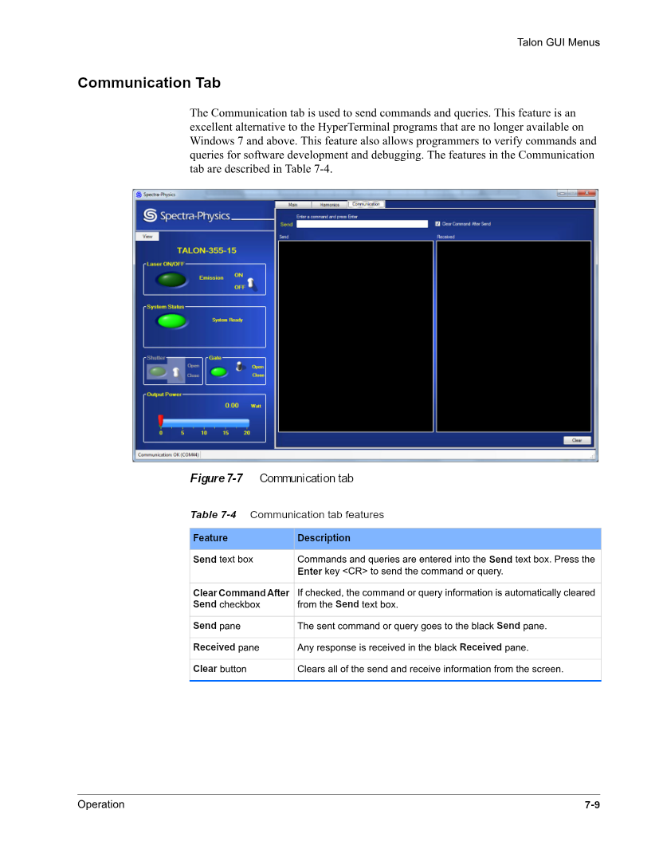
Pulse | PRF 조회 | ?Q | 없음 | Hz | ReadOnly | 내부 Q-switch repetition rate입니다. | Appendix A
Pulse | PRF 설정 | Q:{Hz} | 모델 한계 내; 0은 external trigger | 응답 없음 | LaserOutput | Pulse energy와 평균 power 관계를 고려합니다. | Appendix A
Pulse | External PRF | ?EPRF / EPRF:{Hz} | 모델별 최소/최대 | 값 또는 응답 없음 | Configuration | External PRF energy limiting 기준입니다. | Appendix A
Pulse | Q mode | QMODE? / QMODE:{0|1|2} | 0 Normal, 1 CW, 2 Special | 값 또는 응답 없음 | LaserOutput | Mode 2의 PRF 제한을 확인합니다. | Appendix A
계측 | 내부 Power | ?P | 없음 | W | ReadOnly | 내부 average power monitor 값입니다. | Appendix A
온도 | Diode 온도 | ?T1 | 없음 | degC | ReadOnly | Diode 실제 온도입니다. | Appendix A
온도 | Tower 온도 | ?TT | 없음 | degC | ReadOnly | Harmonic crystal tower 온도입니다. | Appendix A
온도 | Chassis 온도 | ?CT | 없음 | degC | ReadOnly | Laser head chassis 온도입니다. | Appendix A
온도 | Warm-up | ?WARMUPTIME | 없음 | 초 | ReadOnly | Crystal warm-up 잔여시간입니다. | Appendix A
출력 | Shutter | ?SHT / SHT:{0|1} | 0 Close, 1 Open | 상태 또는 응답 없음 | LaserOutput | Safety shutter이며 process 고속 동작에 사용하지 않습니다. | Ch.2/4, Appendix A
출력 | Serial Gate | ?G / G:{0|1} | 0 Close, 1 Open | OPEN/CLOSED | LaserOutput | Pulse 통과를 제어하며 close가 external gate보다 우선합니다. | Appendix A
출력 | External Gate | ?GEXT / GEXT:{0|1} | 0 Disable, 1 Enable | 0/1 | LaserOutput | Analog input의 external gate 사용 여부입니다. | Appendix A
Harmonic | SHG 값 | ?SHG / SHG:{count} | 20000~65535 count | count | Configuration | SHG oven 설정과 현재값입니다. | Appendix A
Harmonic | SHG Autotune | ?SAUTO / SAUTO:{0|1} | Start/Stop | 0/1 | Persistent | 완료 시 설정이 저장되므로 빈번한 사용을 피합니다. | Appendix A
Harmonic | THG Spot | ?MTR:TSPOT / MTR:TSPOT:{n} | 1~15 | spot 번호 | Persistent | Crystal spot 위치를 이동하며 이동 중 전원 차단을 금지합니다. | Appendix A
Harmonic | THG Spot 시간 | ?MTR:THR | 없음 | hour | ReadOnly | 현재 spot 누적 사용시간입니다. | Appendix A
상태 | Head 시간 | ?HEADHRS | 없음 | hour | ReadOnly | Crystal oven 동작 누적시간입니다. | Appendix A
설정 | 설정 저장 | SAVE | 없음 | 응답 없음 | Persistent | Q, EPRF, current, baud, QMODE 등을 flash에 저장합니다. | Appendix A

6. 안전·Commissioning 체크

구분 | 확인 항목 | 판정 기준 | 기록 데이터
안전 | Interlock·keyswitch·beam dump 확인 | 모든 안전조건 정상 | 작업자, 시간, interlock 상태
통신 | CR/LF framing과 echo 확인 | 모든 read-only query 정상 | TX/RX raw trace
상태 | Event history와 status bit 확인 | Fault bit 0, 허용 event | 16개 event code
출력 | 낮은 current/PRF에서 시작 | Power meter over-range 없음 | 설정값, readback, W
정확도 | 내부/외부 power 비교 | 정의한 허용 오차 내 | 내부 W, 외부 W, calibration
종료 | Gate/Shutter/Emission 차단 | Power 0, emission 0 | 종료 Snapshot

02_CONEX_AGP
CONEX-AGP Attenuator
Encoder feedback piezo 회전축으로 laser 전달 에너지를 조절

1. 장비 개요
 |  |  |  |  |  |  |  | 매뉴얼 발췌 p.5 | CONEX-AGP 제품과 encoder feedback controller 개요
항목 | 상세 내용
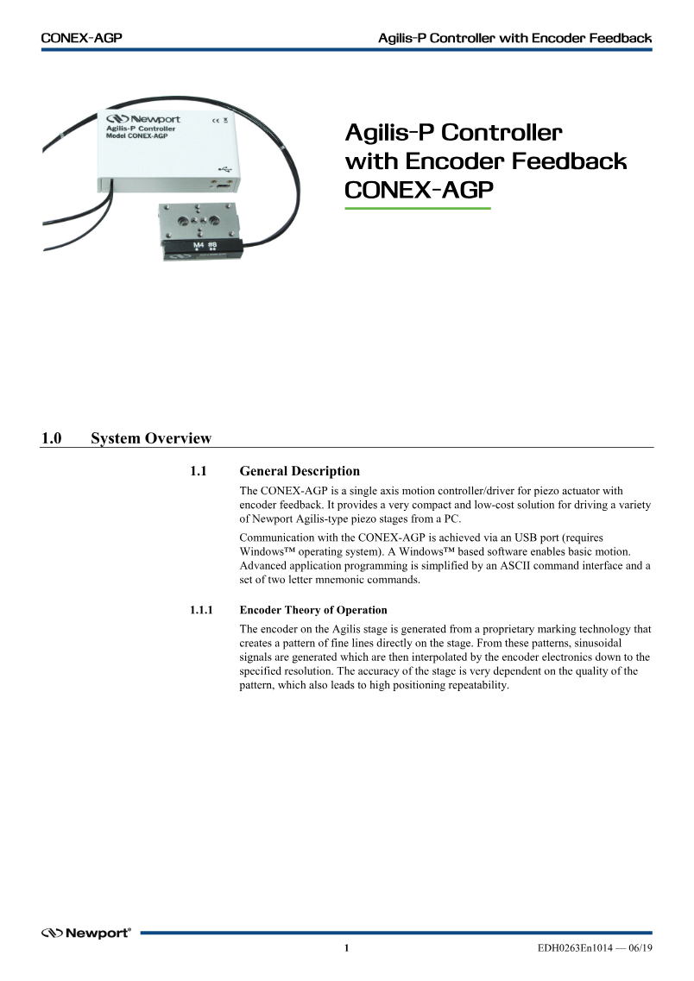
기준 매뉴얼 | CONEX-AGP Controller Documentation EDH0263En1014
시스템 역할 | Encoder feedback piezo 회전축으로 laser 전달 에너지를 조절
통신/연결 | USB Virtual COM, 921600 bps, 8-N-1, Xon/Xoff, CRLF, address 기본 1
핵심 입력 | Controller address, target position, relative distance, home/stop/reset
핵심 출력/Readback | Current/target position, positioner error, controller state, revision
드라이버 책임 | Address 포함 명령, CRLF, Xon/Xoff, state machine, software limit, motion 완료 polling과 오류 해석
검증 한계 | Simulator는 ASCII와 위치 상태를 검증합니다. 실제 감쇠율-각도 관계와 회전 방향은 power calibration이 필요합니다.

2. 이론적 특성

주제 | 상세 설명 | 공정/드라이버 관점
편광/감쇠 원리 | 회전하는 광학 소자의 각도에 따라 전달되는 laser power가 변합니다. 위치와 power의 관계는 비선형일 수 있습니다. | Recipe power를 바로 각도로 보지 않고 calibration curve를 사용합니다.
Encoder Feedback | Encoder position을 PI control loop가 추종하여 piezo motor의 목표 위치를 유지합니다. | 명령 성공 후 TP readback과 TS state를 확인해야 합니다.
Deadband | 목표 위치 주변에서 허용되는 오차 영역입니다. 너무 작으면 hunting, 너무 크면 정확도가 저하될 수 있습니다. | 정밀도와 settling time 사이 trade-off를 고려합니다.
State Machine | Not Referenced, Configuration, Homing, Ready, Disable, Moving 상태에 따라 허용 명령이 다릅니다. | 현재 상태에 맞지 않는 이동을 반복 전송하지 않습니다.
Software Limit | Negative/positive limit는 광학 소자와 기구 충돌을 방지합니다. | PA/PR 전 target 위치를 limit와 비교합니다.
User Unit | Controller 설정에 따라 위치 단위가 달라질 수 있습니다. | 숫자만 저장하지 말고 단위와 configuration 식별자를 함께 기록합니다.

3. 권장 동작 순서

Step | 동작 | 확인 데이터 | 실패 시 처리
1 | 921600, Xon/Xoff, CRLF로 연결하고 VE?를 조회합니다. | Revision 응답과 address | 통신 설정과 USB driver 확인
2 | TE?/TB?/TS?로 기존 오류와 상태를 확인합니다. | Command error 0, 상태 해석 가능 | Error string 기록 후 reset/config 점검
3 | TP?/TH?로 현재/목표 위치와 단위를 확인합니다. | 유효 숫자와 software limit 내 위치 | Configuration 상태에서 unit/limit 확인
4 | Not Referenced이면 OR home search를 수행합니다. | Homing → Ready | Timeout 시 ST 후 sensor/기구 확인
5 | 낮은 laser power에서 작은 PR 이동으로 방향을 확인합니다. | TP 변화와 PowerMax 변화 | 반대 방향이면 calibration/axis sign 수정
6 | Calibration curve로 목표 power를 position으로 변환해 PA 이동합니다. | TP≈target, TS=Ready | ST 후 limit/target/오류 확인 |  |  |  |  | 매뉴얼 발췌 p.10 | Not Referenced/Configuration/Homing/Ready/Moving 상태도
7 | Settling 후 PowerMax를 측정해 closed-loop power 보정합니다. | 허용 오차 내 power | 미세 PR 또는 calibration 갱신
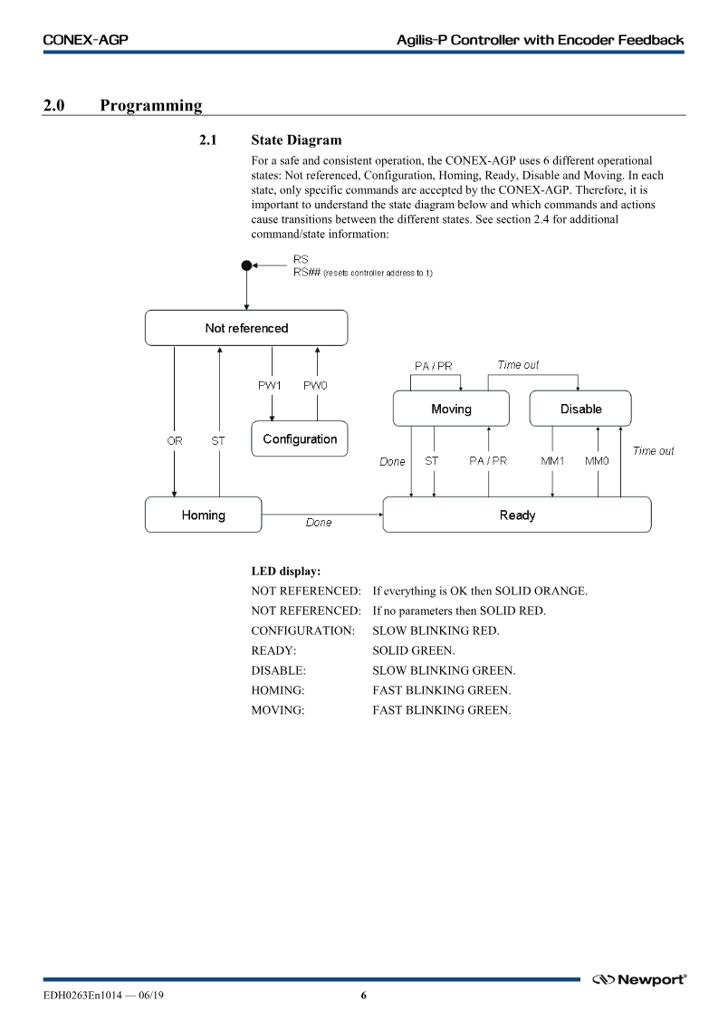
8 | 종료 시 안전 위치로 이동하고 최종 TP/TS를 저장합니다. | Ready, fault 없음 | ST 후 maintenance 판단

4. 반드시 알아야 할 지식

항목 | 설명 | 왜 중요한가 | 코드/데이터 반영
명령 주소 | 형식은 nnAAxx입니다. nn은 controller address, AA는 2문자 명령, xx는 값 또는 ?입니다. | 여러 controller 연결 시 오동작 방지 | Profile/Recipe에 address 저장
통신 속도 | 921600 bps와 Xon/Xoff를 사용하며 terminator는 CRLF입니다. | 일반 115200/None 설정으로는 통신 불가 | SerialPort.Handshake=XOnXOff
Query 응답 | 응답에도 address와 command가 포함됩니다. 예: 1TP12.345 | 다른 address/command 응답 혼입 방지 | Address/command/value parsing
TS 해석 | Positioner error와 controller state가 결합된 상태 응답입니다. | Move 완료와 fault를 동시에 판정 | Error code와 state code 분리
Position→Power | 같은 position도 laser polarization과 optics에 따라 power가 달라질 수 있습니다. | 장비 단독 위치 정확도와 공정 energy 정확도 구분 | Calibration table 버전 저장
Stop 우선 | Timeout/비정상 이동 시 추가 move보다 ST를 우선합니다. | 기구 손상과 연속 명령 방지 | Abort 가능한 안전 명령

5. 기능 리스트 및 명령 목록

분류 | 기능 | 명령/API | 입력·범위 | 응답/Readback | 위험도 | 상세 설명 | 매뉴얼 근거
상태 | Revision | 1VE? | Address 1 | 1VE... | ReadOnly | Controller firmware/revision을 확인합니다. | VE p.36
상태 | 현재 위치 | 1TP? | 없음 | 1TP{position} | ReadOnly | Encoder current position입니다. | TP p.33
상태 | 목표 위치 | 1TH? | 없음 | 1TH{position} | ReadOnly | 마지막 target position입니다. | TH p.32
상태 | 오류/상태 | 1TS? | 없음 | Positioner error + state | ReadOnly | Motion 완료와 controller 상태를 판정합니다. | TS p.34
오류 | 최근 Command error | 1TE? | 없음 | Error code | ReadOnly | 직전 잘못된 명령 원인을 조회합니다. | TE p.31
오류 | Error 문자열 | 1TB? | 없음 | 설명 문자열 | ReadOnly | Error code를 사람이 읽을 수 있는 문장으로 변환합니다. | TB p.30
동작 | Home search | 1OR | 없음 | 응답 없음; TS polling | Motion | Reference를 찾고 Ready 상태로 전환합니다. | OR p.19
동작 | 절대 이동 | 1PA{position} | Software limit 내 user unit | 응답 없음; TP/TS polling | Motion | 지정 절대 위치로 이동합니다. | PA p.20
동작 | 상대 이동 | 1PR{distance} | 현재 위치+distance가 limit 내 | 응답 없음; TP/TS polling | Motion | 현재 위치 기준 상대 이동입니다. | PR p.21
안전 | Stop | 1ST | 없음 | 응답 없음; TS 확인 | Configuration | 진행 중 motion을 정지합니다. | ST p.28
초기화 | Reset | 1RS | 없음 | 재부팅/재연결 | Persistent | Controller를 reset합니다. | RS p.23
설정 | Address | 1SA? / 1SA{n} | 1~31 | Address | Persistent | RS-485 controller address를 조회/설정합니다. | SA p.25 | 매뉴얼 발췌 p.42 | USB connector interface와 pin 구성
설정 | Negative Limit | 1SL? / 1SL{value} | 기구 범위 | 값 | Configuration | Negative software limit입니다. | SL p.26
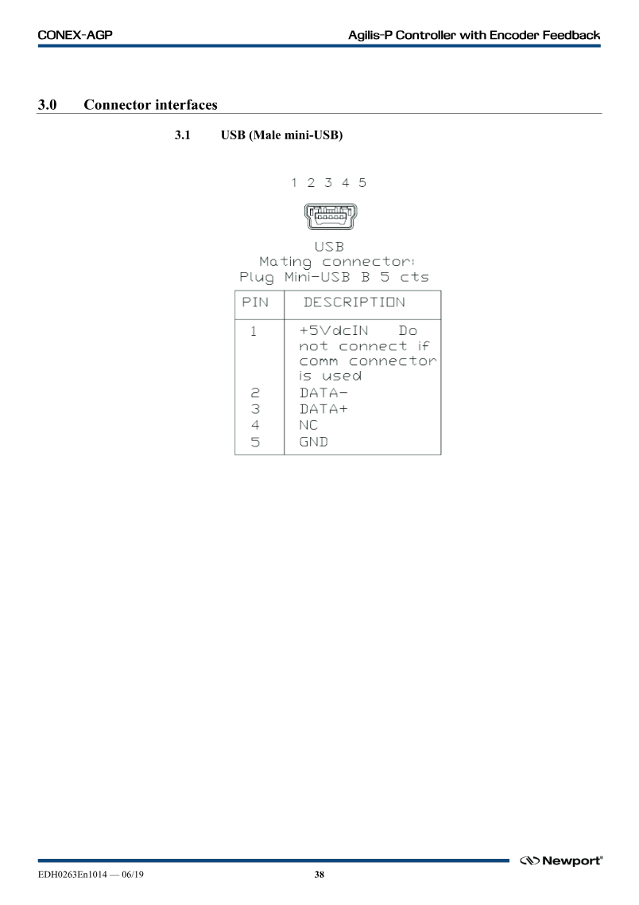
설정 | Positive Limit | 1SR? / 1SR{value} | 기구 범위 | 값 | Configuration | Positive software limit입니다. | SR p.27
설정 | Deadband | 1DB? / 1DB{value} | Stage/정밀도 조건 | 값 | Configuration | Positioning deadband를 설정합니다. | DB p.10
설정 | PI Gain | 1KP? / 1KP{v}; 1KI? / 1KI{v} | Controller tuning 범위 | 값 | Configuration | Closed-loop proportional/integral gain입니다. | KP/KI p.14/13

6. 안전·Commissioning 체크

구분 | 확인 항목 | 판정 기준 | 기록 데이터
통신 | 921600/XonXoff/CRLF | VE/TP/TS 응답 정상 | Port, address, revision
State | Home과 Ready 전이 | TS가 Ready | 상태 code와 시간
방향 | 작은 +PR/-PR와 power 변화 | 정의한 방향과 일치 | Position과 W
Limit | SL/SR와 기구 범위 | 모든 target이 limit 내 | Limit, target
반복성 | 동일 position 반복 이동 | 위치/power 반복성 허용 오차 내 | TP와 PowerMax 통계
안전 | ST와 timeout 복구 | Motion 정지 후 상태 판정 가능 | 오류·복구 trace

03_Beam_Expander
Motorized Beam Expander
두 lens group 위치로 beam 확대율과 divergence를 조절

1. 장비 개요
 |  |  |  |  |  |  |  | 매뉴얼 발췌 p.4 | Beam expander 제품 설명, optical/mechanical specification
항목 | 상세 내용
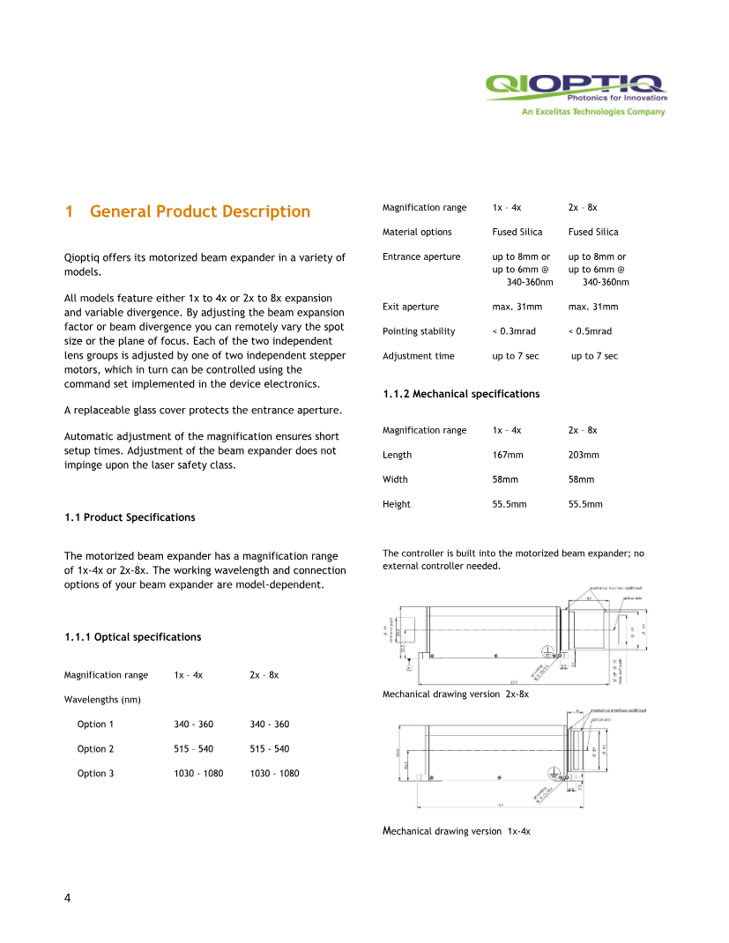
기준 매뉴얼 | Motorized Beam Expander Operating Manual
시스템 역할 | 두 lens group 위치로 beam 확대율과 divergence를 조절
통신/연결 | RS-232, 9600 bps, 8-N-1, stop bit 1 또는 2, ACK='!'
핵심 입력 | Motor1/2 target step, init/reset, calibration table의 magnification/divergence
핵심 출력/Readback | Motor1/2 step counter, Hall AD, optical/mechanical offset, ACK
드라이버 책임 | 전원 인가 후 초기화, 축별 순차 명령과 ACK 대기, 0~4500 step 범위, calibration lookup과 위치 검증
검증 한계 | Simulator는 step과 ACK를 검증합니다. 실제 확대율/divergence/beam size는 optical measurement로 확인해야 합니다.

2. 이론적 특성

주제 | 상세 설명 | 공정/드라이버 관점
Galilean Beam Expander | 음/양 렌즈군의 상대 위치로 beam diameter를 확대하고 출력 divergence를 조절합니다. | Scanner aperture와 focus spot에 맞는 입력 beam을 형성합니다.
두 축 결합 | Motor1과 Motor2는 각각 divergence와 magnification에 주로 기여하지만 광학적으로 완전히 독립적이지 않습니다. | Recipe는 두 motor step의 쌍으로 관리합니다.
Step과 물리 이동 | 매뉴얼 기준 1 step은 약 4.15 um이며 각 축 범위는 0~4500입니다. | Step 범위와 lens 기구 한계를 동시에 보호합니다.
Optical Zero Offset | 초기화 과정에서 Hall reference와 optical/mechanical offset을 counter에 load합니다. | 전원 인가 후 init 없이 표시되는 위치를 신뢰하지 않습니다.
High-power Damage | 잘못된 lens setting에서 높은 laser power를 통과시키면 내부 lens/coating이 손상될 수 있습니다. | 위치 안정화 전 laser output을 차단합니다.
Calibration Table | Magnification/divergence 목표를 motor step으로 변환하는 장비별 table이 필요합니다. | Interpolation, 버전, 파장/모델 식별자를 함께 관리합니다.

3. 권장 동작 순서

Step | 동작 | 확인 데이터 | 실패 시 처리
1 | Laser를 OFF/shutter 상태로 만들고 serial 연결을 확인합니다. | 9600 8-N-1, 장비 전원 | 통신/전원 원인 확인
2 | 전원 인가 후 #I:를 실행하고 ! ACK를 기다립니다. | Init ACK, Hall/offset load | Reset 후 재init 또는 기구 점검
3 | #7:, #8:로 두 motor counter를 읽습니다. | 0~4500의 plausible 값 | 재init 후에도 이상하면 maintenance
4 | Recipe magnification/divergence를 calibration table로 step pair로 변환합니다. | 두 target이 범위 내 | Recipe/calibration version 오류 처리
5 | Motor1 #1:{step} 전송 후 ! ACK를 기다립니다. | ACK와 #7 readback | 다음 축 명령 금지, timeout 처리
6 | Motor2 #2:{step} 전송 후 ! ACK를 기다립니다. | ACK와 #8 readback | Stop 명령이 없어 laser OFF 유지 후 장비 점검 |  |  |  |  | 매뉴얼 발췌 p.18 | 전원·통신 connector와 lens group function
7 | 두 위치가 안정된 후 낮은 power에서 beam size/divergence를 계측합니다. | 광학 허용 오차 내 | Calibration 보정 또는 위치 재설정
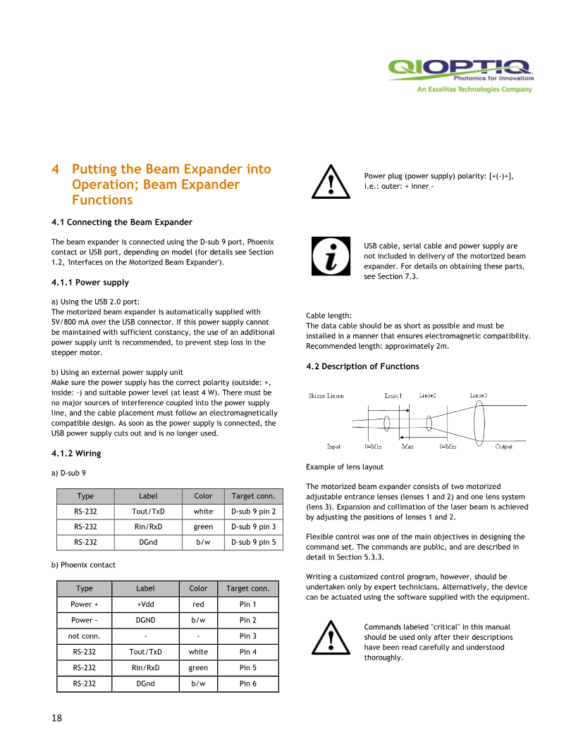
8 | Motor step, calibration ID, measured beam 결과를 recipe/result에 저장합니다. | 재현 가능한 Snapshot | 누락 시 공정 시작 차단

4. 반드시 알아야 할 지식

항목 | 설명 | 왜 중요한가 | 코드/데이터 반영
초기화 필수 | 전원 off 시 register가 비어 현재 위치를 재검출해야 합니다. | 잘못된 기준 위치로 이동하는 것을 방지 | PowerOn → Init 상태 flag
ACK 직렬화 | 한 축 명령 후 ! ACK가 올 때까지 다음 명령을 보내지 않습니다. | Controller buffer와 동작 충돌 방지 | Semaphore/command queue
Motor mapping | 매뉴얼 명령 #1은 motor1, #2는 motor2이고 query는 #7/#8입니다. | Magnification/divergence 축 혼동 방지 | 명확한 enum과 table column
0~4500 clamp | 범위 초과값을 장비에 보내지 않습니다. | 기구 충돌 방지 | Protocol build 단계 범위 검사
Hall/Offset | G1/G2는 Hall AD, G3/G4는 optical offset입니다. | Reference 품질과 calibration 진단 | Status Snapshot에 저장
파장/모델 | 1x-4x, 2x-8x 및 355/532/1064 nm 모델에 따라 광학 특성이 다릅니다. | 다른 모델 calibration 오적용 방지 | Model/Wavelength key

5. 기능 리스트 및 명령 목록

분류 | 기능 | 명령/API | 입력·범위 | 응답/Readback | 위험도 | 상세 설명 | 매뉴얼 근거
초기화 | Software reset | #0: | 없음 | ! | Persistent | 모든 register를 reset하며 이후 init이 필요합니다. | p.21~22
초기화 | Motor 초기화 | #I: | 없음 | ! | Motion | 두 motor reference와 optical/mechanical offset을 load합니다. | p.21~22
동작 | Motor1 이동 | #1:{step} | 0~4500 int | ! | Motion | Motor1을 target step으로 이동합니다. ACK 전 다음 명령 금지. | p.21~22
동작 | Motor2 이동 | #2:{step} | 0~4500 int | ! | Motion | Motor2를 target step으로 이동합니다. ACK 전 다음 명령 금지. | p.21~22
위치 | Motor1 Counter | #7: | 없음 | $7:{0~4500} | ReadOnly | Motor1 CPU step counter를 조회합니다. | p.21~22
위치 | Motor2 Counter | #8: | 없음 | $8:{0~4500} | ReadOnly | Motor2 CPU step counter를 조회합니다. | p.21~22
진단 | Motor1 Hall | G1: | 없음 | $G1:{0~2048} | ReadOnly | Motor1 Hall AD converter 값을 조회합니다. | p.21~23
진단 | Motor2 Hall | G2: | 없음 | $G2:{0~2048} | ReadOnly | Motor2 Hall AD converter 값을 조회합니다. | p.21~23
진단 | Motor1 Optical offset | G3: | 없음 | Offset step | ReadOnly | Flash/EEPROM의 motor1 optical offset입니다. | p.21~23
진단 | Motor2 Optical offset | G4: | 없음 | Offset step | ReadOnly | Flash/EEPROM의 motor2 optical offset입니다. | p.21~23

 |  |  |  |  |  |  |  | 매뉴얼 발췌 p.21 | RS-232 interface command 전체 표
6. 안전·Commissioning 체크
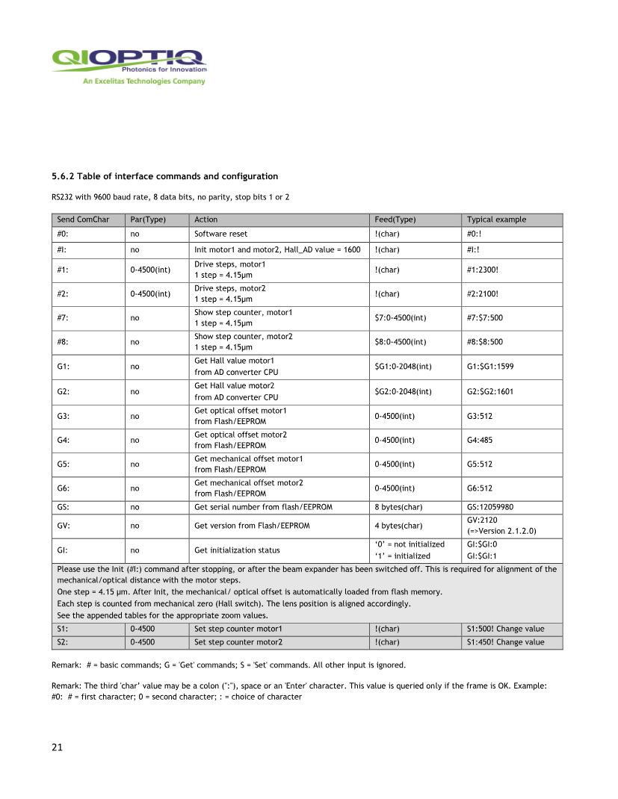
구분 | 확인 항목 | 판정 기준 | 기록 데이터
초기화 | Power cycle 후 #I ACK | 매번 초기화 성공 | Init 시각, ACK
범위 | 두 target 0~4500 | 범위 초과 전송 0건 | Target pair
순서 | 축별 ACK 대기 | ACK 전 다음 TX 없음 | TX/RX timestamp
위치 | #7/#8 readback | Target과 허용 step 이내 | Target/current
광학 | Beam size/divergence | Calibration 허용 오차 내 | Measured beam, calibration ID
안전 | 위치 안정 전 laser 차단 | 출력 0 | Laser/expander 상태 Snapshot

04_PowerMax
PowerMax USB/RS Power Meter
Laser power와 지원 sensor의 beam position을 독립 계측

1. 장비 개요
 |  |  |  |  |  |  |  | 매뉴얼 발췌 p.15 | PowerMax-USB/RS 제품 개요와 계측 기능
항목 | 상세 내용
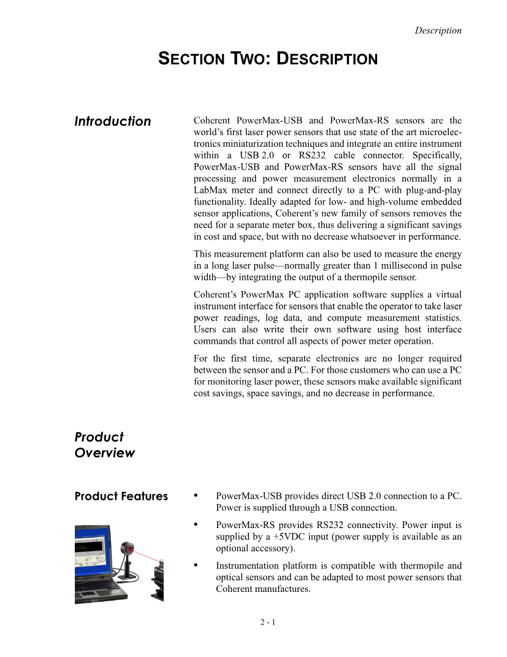
기준 매뉴얼 | PowerMax-USB_RS User Manual 1169780 Rev.AD
시스템 역할 | Laser power와 지원 sensor의 beam position을 독립 계측
통신/연결 | PowerMax-RS legacy ASCII, 115200 bps, 8-N-1, TX <CR>
핵심 입력 | Wavelength, range/zero, streaming, sample timing
핵심 출력/Readback | Power W, beam X/Y, serial/model, sensor range, temperature, status
드라이버 책임 | Wavelength nm↔m 변환, CR framing, streaming lifecycle, 숫자 parsing, 평균/최소/최대, saturation/zero/calibration 상태
검증 한계 | Simulator는 protocol과 통계 흐름을 검증합니다. 실제 정확도는 교정된 sensor, 올바른 wavelength/range/zero로 확인해야 합니다.

2. 이론적 특성

주제 | 상세 설명 | 공정/드라이버 관점
Thermopile | 입사 광을 열로 흡수하고 온도차를 전기 신호로 변환해 average power를 계산합니다. | 응답속도가 느릴 수 있어 settling/averaging 시간을 고려합니다.
24-bit A/D | 고해상도 변환기로 넓은 dynamic range와 측정 분해능을 제공합니다. | 노이즈, range, averaging이 유효 digit에 영향을 줍니다.
Wavelength Compensation | Sensor coating의 spectral responsivity 차이를 설정 wavelength로 보정합니다. | 355 nm를 잘못 설정하면 통신이 정상이어도 측정값이 편향됩니다.
Zero와 Thermal Drift | Beam이 없는 상태의 baseline과 주변 온도 변화가 측정값에 영향을 줍니다. | 측정 전 zero와 안정화 시간을 sequence에 포함합니다.
Saturation/Range | Sensor 허용 power와 선택 range를 넘으면 값이 부정확하거나 sensor가 손상될 수 있습니다. | 낮은 출력부터 시작하고 over-range 상태를 결과와 함께 확인합니다.
Beam Position | Quadrant thermopile 지원 모델은 X/Y beam 중심을 계산합니다. | 광축 정렬과 Picomotor 보정의 feedback으로 사용할 수 있습니다.

3. 권장 동작 순서

Step | 동작 | 확인 데이터 | 실패 시 처리
1 | Laser OFF 상태에서 sensor와 전원/RS 연결을 확인합니다. | LED 정상, cable/connector 정상 | Laser를 켜지 않고 연결 복구
2 | *ind, sn?, v?, calibration 정보를 조회합니다. | Model/serial/firmware/cal date | 잘못된 sensor면 recipe 시작 금지
3 | 355 nm를 3.55E-7 m로 설정하고 wv?로 재조회합니다. | 설정 wavelength 일치 | 단위 변환과 명령 형식 확인
4 | Beam 없는 상태에서 zero/baseline과 온도 안정화를 확인합니다. | Baseline 허용 범위 | Zero 실행 또는 안정화 대기
5 | 가장 낮은 power부터 pw? 또는 streaming으로 측정합니다. | Over-range/saturation 없음 | Laser/attenuator를 안전 방향으로 조정
6 | 정해진 cycle/interval로 sample을 모아 평균·최소·최대·표준편차를 계산합니다. | 변동성 허용 기준 | 광원 안정화와 노이즈 원인 확인 |  |  |  |  | 매뉴얼 발췌 p.26 | Thermopile sensor power 측정 절차
7 | 지원 sensor이면 pos로 beam X/Y를 읽고 기준 위치와 비교합니다. | Beam center 허용 범위 | Picomotor/optics 정렬
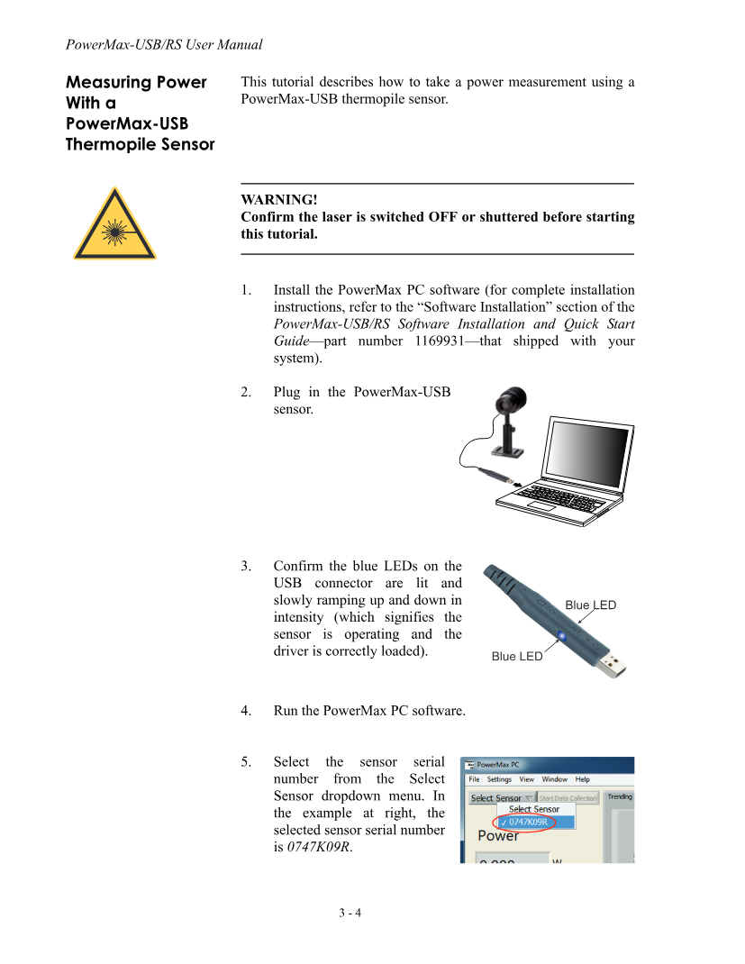
8 | dsp로 streaming을 종료하고 측정 설정과 결과를 저장합니다. | Streaming off, trace 완결 | 강제 stop/port 정리

4. 반드시 알아야 할 지식

항목 | 설명 | 왜 중요한가 | 코드/데이터 반영
nm↔m 변환 | Legacy wv 명령은 meter 단위입니다. 355 nm = 3.55E-7 m입니다. | 10^9 배 단위 오류 방지 | UI는 nm, protocol은 m로 명시 변환
CR 종단 | 명령 끝에 CR을 사용하며 장비 echo/response를 정규화합니다. | 응답 timeout과 명령 결합 방지 | CommandNewLine=
Calibration Date | Sensor calibration 유효성은 측정 정확도의 전제입니다. | 오래된 교정값으로 공정 보정 금지 | Serial/cal date를 결과에 저장
Sample 통계 | 단일 pw? 값보다 평균, min/max, 표준편차가 안정성을 잘 보여줍니다. | Laser fluctuation과 이상치 확인 | SampleCount/Average/Min/Max
Streaming 종료 | 연속 streaming 중 command/port 종료 시 잔여 data가 다음 응답을 오염시킬 수 있습니다. | Protocol 동기화 유지 | try/finally에서 dsp
Position 지원 모델 | 모든 sensor가 X/Y position을 제공하는 것은 아닙니다. | Unsupported를 fault로 오판하지 않음 | Capability flag

5. 기능 리스트 및 명령 목록

분류 | 기능 | 명령/API | 입력·범위 | 응답/Readback | 위험도 | 상세 설명 | 매뉴얼 근거
상태 | Hardware 설명 | *ind | 없음 | Model/description | ReadOnly | 연결된 meter/sensor를 식별합니다. | Command ref 5-18
상태 | Serial 번호 | sn? | 없음 | Serial string | ReadOnly | Calibration과 결과를 serial에 연결합니다. | Legacy help/5-18
상태 | Firmware | v? | 없음 | Version | ReadOnly | Firmware version을 조회합니다. | Command ref 5-18
상태 | Protocol version | vp? | 없음 | Version | ReadOnly | Data stream protocol version입니다. | Command ref 5-18
상태 | Calibration date | mcal? / cal | 없음 | Date | ReadOnly | Sensor calibration date입니다. | Command ref 5-19
상태 | Sensor family | df? | 없음 | Family | ReadOnly | Thermopile/optical sensor family를 확인합니다. | Command ref 5-19
계측 | Power 읽기 | pw? | 없음 | W | ReadOnly | 현재 optical power를 watt로 조회합니다. | Legacy command
설정 | Wavelength 조회 | wv? | 없음 | m | ReadOnly | 현재 wavelength correction을 조회합니다. | Legacy command
설정 | Wavelength 설정 | wv {meter} | Sensor 파장 범위; 355nm=3.55E-7m | 설정값/OK | Configuration | Spectral responsivity 보정을 설정합니다. | Legacy command
계측 | Beam position | pos | 지원 quadrant sensor | X,Y mm | ReadOnly | Beam centroid 위치를 조회합니다. | Legacy command
계측 | Streaming 시작 | dst | 없음 | 연속 data | Configuration | Data streaming을 시작합니다. | Legacy command
계측 | Streaming 중지 | dsp | 없음 | OK/stream stop | Configuration | Data streaming을 중지합니다. | Legacy command | 매뉴얼 발췌 p.30 | Software front panel과 실시간 측정 화면
설정 | Reset | *rst | 없음 | Operational defaults | Persistent | Operational parameter를 power-on 상태로 reset합니다. | Command ref 5-18
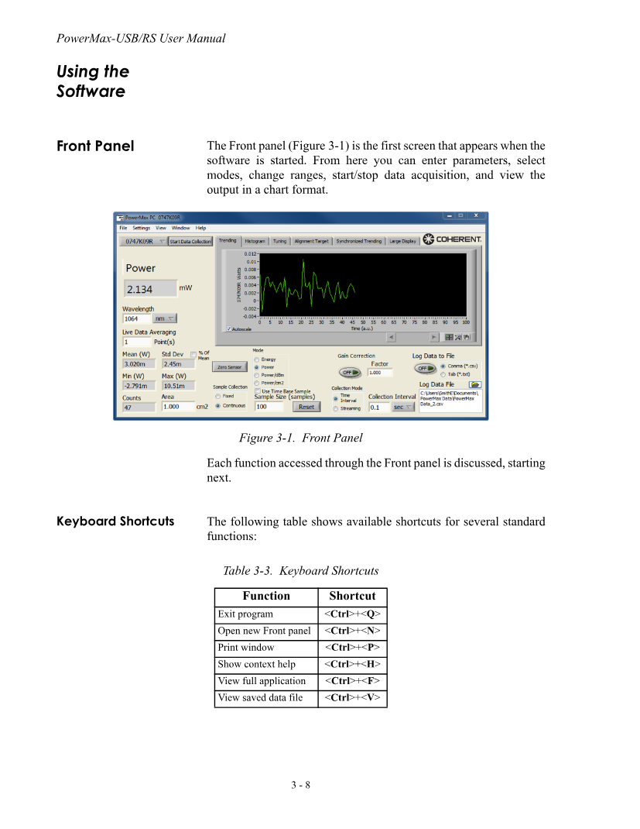
상태 | Minimum range | rmi | 없음 | W range | ReadOnly | Sensor minimum range입니다. | Legacy command
상태 | Maximum range | rmx | 없음 | W range | ReadOnly | Sensor maximum range입니다. | Legacy command
상태 | Thermistor | tmp | 없음 | Temperature | ReadOnly | Sensor thermistor 값을 조회합니다. | Legacy command
상태 | Aperture | app | 없음 | Diameter | ReadOnly | Sensor aperture diameter입니다. | Legacy command
도움말 | Command 목록 | h | 없음 | 지원 명령 목록 | ReadOnly | 장비가 지원하는 legacy 명령을 조회합니다. | Command ref 5-17

6. 안전·Commissioning 체크

구분 | 확인 항목 | 판정 기준 | 기록 데이터
식별 | Model/serial/calibration | Recipe 센서와 일치, 교정 유효 | Model, serial, cal date
설정 | Wavelength 355 nm | wv?=3.55E-7 m | UI nm, protocol m
Zero | Beam-off baseline | 허용 zero/drift 범위 | Baseline, temperature
Range | Over-range/saturation | 상태 정상 | Range, max sample
통계 | 반복 sample | 평균/표준편차 허용 | Count, avg, min, max, std
Lifecycle | Streaming stop | 종료 후 잔여 data 없음 | dst/dsp trace

05_XPS
XPS Motion Controller
Stage/positioner group을 초기화·home·이동하고 상태를 관리

1. 장비 개요
 |  |  |  |  |  |  |  | 매뉴얼 발췌 p.18 | XPS TCP/IP communication 구조
항목 | 상세 내용
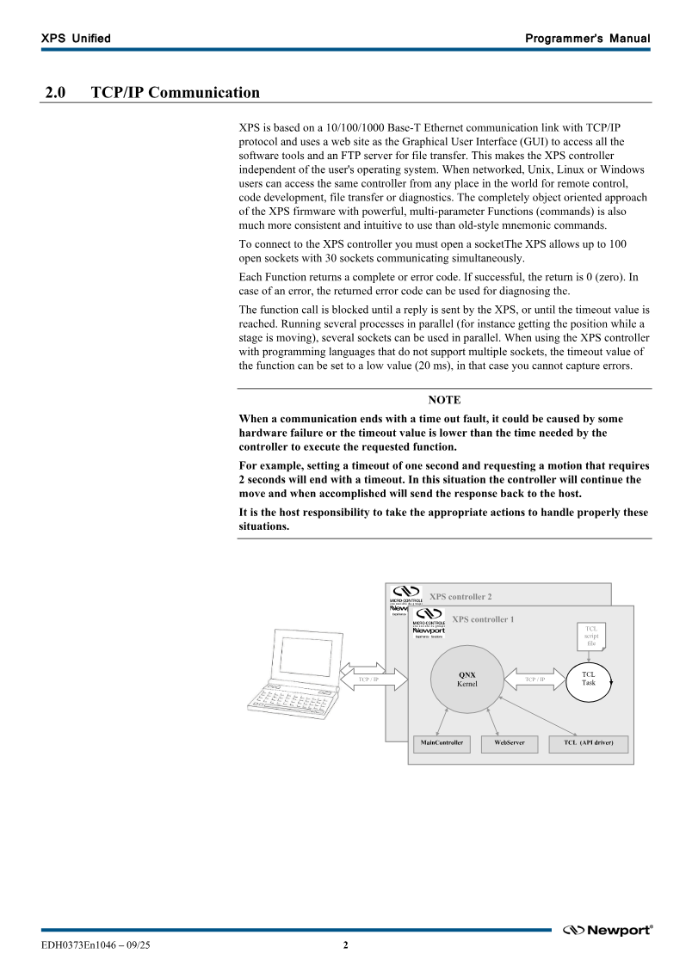
기준 매뉴얼 | XPS Unified Programmer's Manual EDH0373En1046
시스템 역할 | Stage/positioner group을 초기화·home·이동하고 상태를 관리
통신/연결 | Ethernet TCP/IP, command socket 예제 port 5001, FunctionName(arguments), 응답 첫 field=error code
핵심 입력 | IP/port, group name, axis count, target/delta, motion parameters
핵심 출력/Readback | Error code, group/controller status, current/setpoint position, velocity, error string
드라이버 책임 | TCP socket lifecycle, API string/result parsing, group state machine, initialize/home/move/abort 순서와 continuous polling
검증 한계 | Simulator는 API framing과 group 위치를 검증합니다. 실제 stage database, group name, travel limit와 tuning은 XPS configuration에 따릅니다.

2. 이론적 특성

주제 | 상세 설명 | 공정/드라이버 관점
Group/Positioner | 하나 이상의 positioner를 Group으로 묶어 상태와 trajectory를 함께 관리합니다. | Group 이름과 축 수를 configuration에서 읽어 command 인자를 구성합니다.
State Machine | Not initialized, initialized, homing, ready, moving, fault 등 상태에 따라 허용 API가 달라집니다. | Initialize→Home→Ready 순서를 강제합니다.
Trajectory Control | Absolute/relative move는 설정된 velocity, acceleration, jerk와 stage database를 사용합니다. | 위치만 아니라 motion profile과 기구 한계를 관리합니다.
API Return Code | 응답 첫 정수 0은 성공, 음수는 함수/입력/상태 error입니다. | 0 이후 output parameter를 parsing하고 음수는 ErrorStringGet으로 해석합니다.
Command Complete vs Motion Complete | API call return은 command 접수 결과이며 실제 이동 완료와 다릅니다. | GroupStatus/Position/Velocity를 polling합니다.
TCP Session | XPS는 Ethernet socket을 통해 API 문자열을 처리하고 연결별 timeout을 사용합니다. | 장시간 blocking을 피하고 명령/상태 socket 정책을 명확히 합니다.

3. 권장 동작 순서

Step | 동작 | 확인 데이터 | 실패 시 처리
1 | IP와 port 5001로 TCP 연결하고 FirmwareVersionGet을 실행합니다. | Return code 0, firmware string | Network, firewall, IP 확인
2 | ControllerStatusGet과 GroupStatusGet으로 초기 상태를 읽습니다. | 상태 code 해석 가능 | StatusString/ErrorString 조회
3 | 실제 configuration의 Group1 이름, axis count, stage/limit를 확인합니다. | Recipe와 configuration 일치 | 잘못된 group이면 이동 금지
4 | 필요하면 GroupInitialize를 실행합니다. | Initialized 상태 | GroupKill 후 stage/config 진단
5 | GroupHomeSearch를 수행하고 Ready까지 polling합니다. | Home 완료, position 기준 확립 | Abort/Kill 후 home sensor 확인
6 | Target이 software limit 내인지 계산하고 낮은 속도로 작은 move를 검증합니다. | Position/방향/단위 일치 | Abort 후 axis sign/unit 재확인 |  |  |  |  | 매뉴얼 발췌 p.31 | Group과 Positioner object hierarchy
7 | 공정 target으로 move하며 status, current/setpoint, velocity를 polling합니다. | Ready, position 허용 오차 | Abort 및 error logging
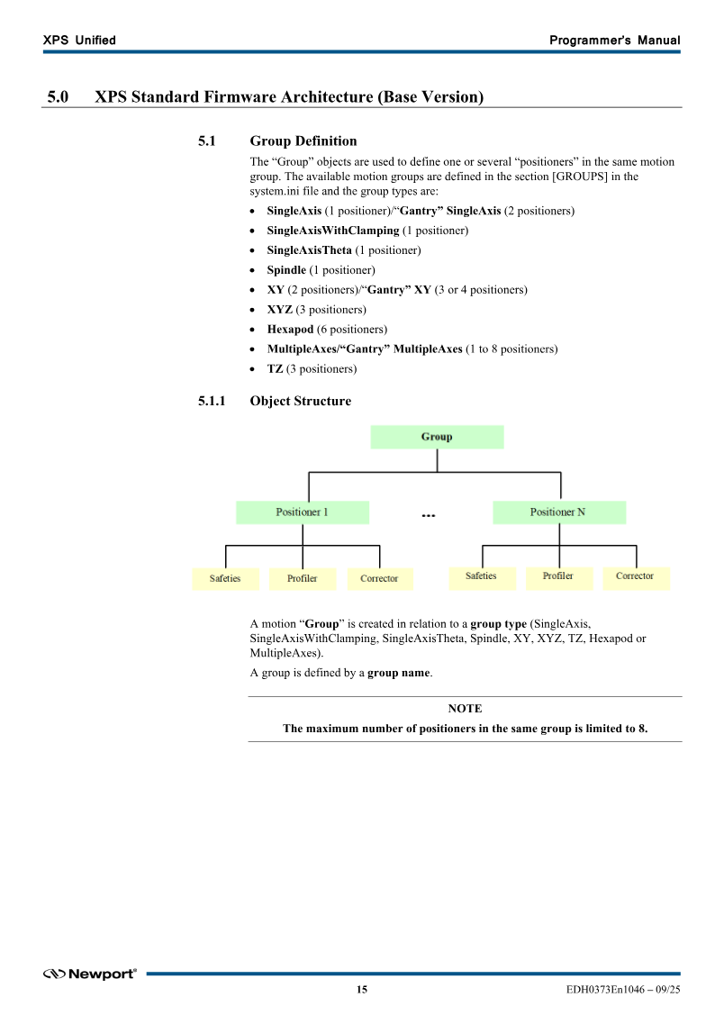
8 | 종료/오류 시 abort 또는 kill 정책을 적용하고 socket을 close합니다. | Motion 정지, trace 저장 | Emergency/manual recovery 절차

4. 반드시 알아야 할 지식

항목 | 설명 | 왜 중요한가 | 코드/데이터 반영
Port 5001 | 매뉴얼 예제의 command connection port입니다. 실제 시스템 정책과 firmware를 확인합니다. | 잘못된 port/socket 역할 혼동 방지 | Profile.DefaultTcpPort
Error code 우선 | 응답의 첫 field가 0인지 확인한 뒤 output 값을 사용합니다. | Error 값을 정상 position으로 오해하지 않음 | XpsResult parser
Group 이름 | Group1은 예제 이름이며 실제 configuration과 다를 수 있습니다. | Invalid group -19 방지 | Config/Recipe parameter
Axis count | GroupPositionCurrentGet의 output 배열 수는 group axis 수와 일치해야 합니다. | Parsing index 오류 방지 | Axis metadata
Travel Limit | Stage database의 software/hardware limit와 fixture 충돌영역을 함께 고려합니다. | 기판/광학계 충돌 방지 | Pre-move target validation
Abort vs Kill | Abort는 진행 motion 중단, Kill은 group을 NOTINIT 상태로 만들 수 있습니다. | 복구 sequence가 다름 | Error policy enum

5. 기능 리스트 및 명령 목록

분류 | 기능 | 명령/API | 입력·범위 | 응답/Readback | 위험도 | 상세 설명 | 매뉴얼 근거
연결 | Socket Open | OpenInstrument(IP,5001,timeout) | IP, port, timeout | 0 | ReadOnly | XPS command socket을 엽니다. | Sec.3/4
연결 | Socket Close | CloseInstrument() | 없음 | 0 | ReadOnly | 현재 socket을 닫습니다. | Sec.4.2
상태 | Firmware | FirmwareVersionGet(char *) | 없음 | 0,version,EndOfAPI | ReadOnly | Firmware version을 조회합니다. | API reference
상태 | Controller status | ControllerStatusGet(int *) | 없음 | 0,status | ReadOnly | Controller 전체 상태 code입니다. | API reference
상태 | Group status | GroupStatusGet(Group,int *) | Group name | 0,status | ReadOnly | Group state code를 조회합니다. | 7.2.1.120 p.192
상태 | Group status string | GroupStatusStringGet(code,char *) | Status code | 0,string | ReadOnly | Group 상태 code 설명입니다. | 7.2.1.121
상태 | Error string | ErrorStringGet(code,char *) | Negative error code | 0,string | ReadOnly | API error code를 설명으로 변환합니다. | API reference
초기화 | Group Initialize | GroupInitialize(Group) | Group name | 0 | Motion | Group을 initialized 상태로 만듭니다. | 7.2.1.90 p.146
초기화 | Home Search | GroupHomeSearch(Group) | Group name | 0 + status polling | Motion | Reference/home search를 실행합니다. | 7.2.1.88 p.142
동작 | Absolute Move | GroupMoveAbsolute(Group,pos...) | Axis 수와 동일한 target 배열 | 0 + position/status | Motion | Group absolute move를 실행합니다. | 7.2.1.106 p.171
동작 | Relative Move | GroupMoveRelative(Group,delta...) | Axis 수와 동일한 delta 배열 | 0 + position/status | Motion | 현재 위치 기준 relative move입니다. | 7.2.1.108 p.174
동작 | Move End Wait | GroupMoveEndWait(Group,timeout) | Timeout | 0/timeout error | Motion | Move 종료를 대기합니다. UI blocking 주의. | 7.2.1.107 | 매뉴얼 발췌 p.35 | Group state diagram과 호출 가능한 API
위치 | Current Position | GroupPositionCurrentGet(Group,n,double *) | Axis count n | 0,pos... | ReadOnly | Encoder current position을 조회합니다. | 7.2.1.110 p.179
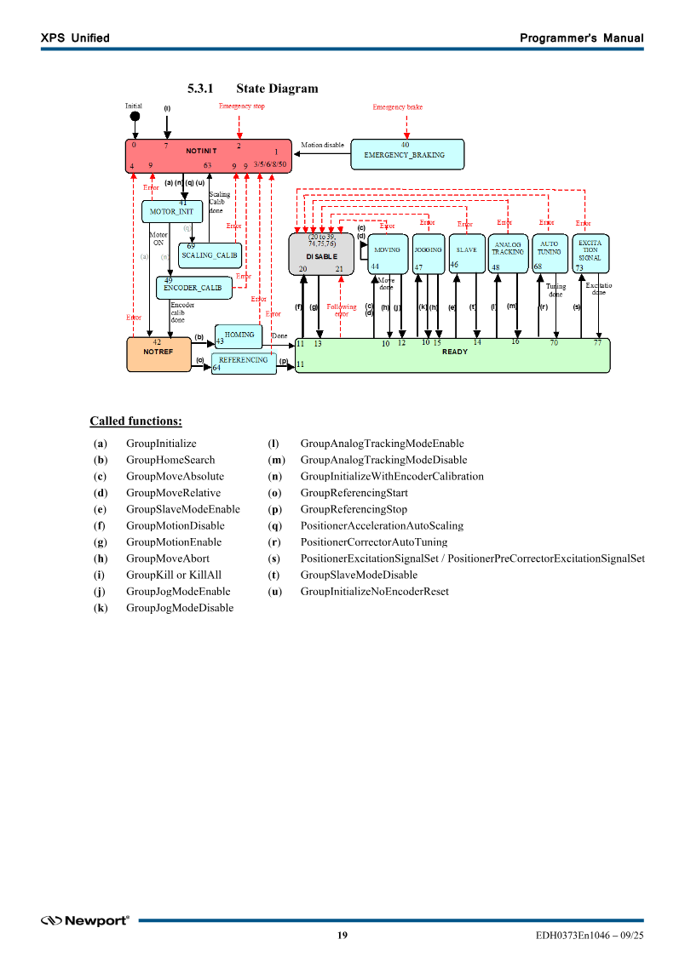
위치 | Setpoint Position | GroupPositionSetpointGet(Group,n,double *) | Axis count n | 0,pos... | ReadOnly | Trajectory setpoint position입니다. | 7.2.1.111
상태 | Motion status | GroupMotionStatusGet(Group,n,int *) | Axis count n | 0,status... | ReadOnly | 축별 motion 상태를 조회합니다. | 7.2.1.103
상태 | Current velocity | GroupVelocityCurrentGet(Group,n,double *) | Axis count n | 0,velocity... | ReadOnly | 현재 속도를 조회합니다. | 7.2.1.122
안전 | Move Abort | GroupMoveAbort(Group) | Group name | 0 | Configuration | 진행 motion을 중단합니다. | 7.2.1.104 p.167
안전 | Group Kill | GroupKill(Group) | Group name | 0 | Persistent | Motion을 중단하고 NOTINIT 전이가 필요할 수 있습니다. | API reference
설정 | SGamma parameters | PositionerSGammaParametersSet(...) | Velocity/acceleration/jerk | 0 | Configuration | Positioner motion profile을 설정합니다. | Positioner API
Trigger | Position compare | PositionerPositionCompareEnable/Disable | Position window/step | 0 | Configuration | 위치 기반 hardware trigger/compare 기능입니다. | Positioner API

6. 안전·Commissioning 체크

구분 | 확인 항목 | 판정 기준 | 기록 데이터
Network | IP/port/timeout | Firmware query code 0 | Endpoint, firmware
Config | Group/axis/stage 정보 | 실제 XPS 설정과 일치 | Group, axis count, stage
State | Initialize/Home/Ready | 정상 state transition | Status code/time
방향 | 작은 ± move | 설계 방향/단위와 일치 | Command/readback/외부 측정
Limit | Travel/fixture limit | 모든 target 안전 범위 | Target, limit
Recovery | Abort/Kill/재초기화 | 정의한 복구절차 성공 | Error/trace/recovery time

06_Picomotor
New Focus Picomotor
Mirror/Lens mount의 1~4축 미세 이동으로 광축을 정렬

1. 장비 개요
 |  |  |  |  |  |  |  | 매뉴얼 발췌 p.4 | 단일/다중 장비 discovery와 relative move sample 개요
항목 | 상세 내용
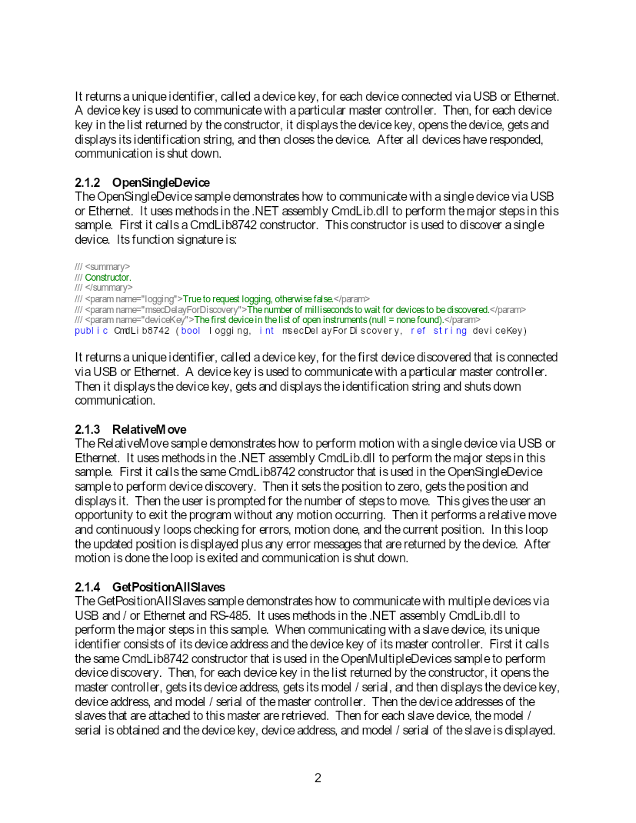
기준 매뉴얼 | Picomotor Programming Samples User's Manual 2.0.2
시스템 역할 | Mirror/Lens mount의 1~4축 미세 이동으로 광축을 정렬
통신/연결 | 제조사 CmdLib.dll, USB/Ethernet master discovery, RS-485 slave address
핵심 입력 | Device key, address, motor 1~4, relative step/count, closed-loop 설정
핵심 출력/Readback | Model/serial, position, motion done, error, slave list, closed-loop status
드라이버 책임 | CmdLib discovery/open/close/shutdown lifecycle, master/slave 식별, motor capability, polling과 reflection adapter 오류 처리
검증 한계 | 첨부 문서는 raw command 사전이 아니라 CmdLib programming sample입니다. 실제 연결에는 배포 승인 DLL과 모델별 User Manual이 필요합니다.

2. 이론적 특성

주제 | 상세 설명 | 공정/드라이버 관점
Piezo Impact Drive | Piezo actuator가 미세 충격을 반복해 screw를 회전시키고 optical mount를 조절합니다. | Open-loop step과 실제 각도 이동은 하중·마찰·방향에 따라 달라집니다.
Open/Closed Loop | 8742는 open-loop 중심, 8743 계열은 encoder 기반 closed-loop 기능을 제공합니다. | 모델 capability에 따라 position 단위와 허용 명령을 바꿉니다.
Master/Slave | USB/Ethernet master에 RS-485 slave가 연결될 수 있으며 device key와 address 조합으로 식별합니다. | 잘못된 slave/motor 선택을 방지합니다.
Device Discovery | CmdLib constructor와 discovery background task가 연결된 controller key를 수집합니다. | 충분한 discovery delay와 clean Shutdown이 필요합니다.
Hysteresis/Repeatability | 방향 전환과 마찰 때문에 동일 step이 동일 이동을 보장하지 않습니다. | Camera/beam position feedback으로 iterative alignment를 수행합니다.
Closed-loop Parameters | Deadband, update interval, following error, software limit 등 추가 parameter가 있습니다. | 정밀도와 안정성, fault threshold를 함께 tuning합니다.

3. 권장 동작 순서

Step | 동작 | 확인 데이터 | 실패 시 처리
1 | CmdLib.dll version/architecture와 driver 설치를 확인합니다. | DLL load, model 지원 | 배포 파일/bitness 수정
2 | CmdLib constructor로 discovery 후 device key 목록을 얻습니다. | 1개 이상 key | USB/Ethernet, discovery delay 확인
3 | Master를 Open하고 model/serial/address/slave 목록을 조회합니다. | 대상 serial/address 일치 | 다른 장비에 명령하지 않도록 중지
4 | Motor 1~4 capability와 open/closed-loop 상태를 확인합니다. | 선택 motor 유효 | UI 선택/설정 수정
5 | 현재 position/error를 읽고 작은 relative move를 실행합니다. | Move accepted, error=0 | StopMotion 후 오류 해석
6 | Motion done, error, position을 일정 주기로 polling합니다. | Done=1, position 변화 | Timeout 시 stop 및 master/slave error 확인 |  |  |  |  | 매뉴얼 발췌 p.12 | CmdLib 역할과 일반 사용 lifecycle
7 | Camera 또는 beam position 결과로 잔여 alignment error를 계산해 반복 보정합니다. | 오차 허용 범위 | Step gain/방향/calibration 갱신
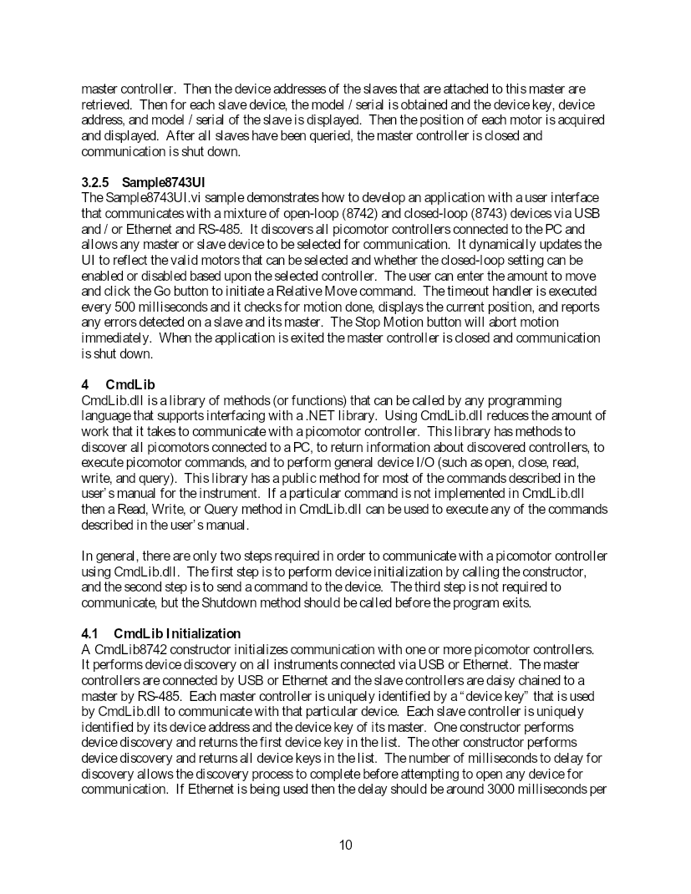
8 | Stop → Close → Shutdown 순서로 background task까지 정리합니다. | Open device 0, clean exit | 강제 종료 원인과 복구 기록

4. 반드시 알아야 할 지식

항목 | 설명 | 왜 중요한가 | 코드/데이터 반영
Raw 명령 제한 | 첨부 sample manual은 raw command를 설명하지 않고 제품 User Manual을 참조하라고 명시합니다. | 추정 명령을 hardware에 전송하지 않음 | Logical API catalog + vendor adapter
Device key | USB/Ethernet master controller의 고유 식별자입니다. | IP 변경과 복수 장비 환경에서 대상 구분 | Connection profile에 저장
Address | RS-485 slave는 master key와 device address로 선택합니다. | Slave 오선택 방지 | Command context에 key+address
Motor 번호 | 한 controller에서 보통 motor 1~4를 선택합니다. | 다른 mirror/lens 이동 방지 | UI와 recipe에 axis 명시
Polling | Move 후 error, motion done, current position을 반복 확인합니다. | Command return과 실제 완료 구분 | Cancellation/timeout loop
Shutdown | Close와 Shutdown으로 USB/Ethernet background task를 정리해야 합니다. | 다음 실행의 discovery/open 실패 방지 | DisposeAsync/finally

5. 기능 리스트 및 명령 목록

분류 | 기능 | 명령/API | 입력·범위 | 응답/Readback | 위험도 | 상세 설명 | 매뉴얼 근거
Lifecycle | 다중 장비 검색 | new CmdLib8742(logging,delay,ref deviceKeys) | Discovery delay | Device key[] | ReadOnly | USB/Ethernet의 복수 controller를 검색합니다. | Sec.2.1.1 / 4.1
Lifecycle | 단일 장비 검색 | new CmdLib8742(logging,delay,ref deviceKey) | Discovery delay | 첫 device key | ReadOnly | 첫 발견 controller key를 반환합니다. | Sec.2.1.2 / 4.1
Lifecycle | 재검색 | DiscoverDevices / RediscoverDevice | Device key optional | 검색 목록 | ReadOnly | 장비 목록을 갱신합니다. | CmdLib API p.28
Lifecycle | Open | Open(deviceKey) | Device key | bool | ReadOnly | Master controller 통신을 엽니다. | CmdLib API p.30
Lifecycle | Close | Close(deviceKey) | Device key | bool | ReadOnly | Master controller 통신을 닫습니다. | CmdLib API p.30
Lifecycle | Shutdown | Shutdown() | 없음 | void | ReadOnly | USB/Ethernet background task를 종료합니다. | CmdLib API p.31
상태 | 장비 식별 | IdentifyInstrument | Device key | Model, serial, FW, date | ReadOnly | *IDN? 결과를 parsing합니다. | CmdLib API p.30
상태 | Model/Serial | GetModelSerial | Key, address | Model + serial | ReadOnly | Master 또는 slave model/serial입니다. | CmdLib API p.30
상태 | Master address | GetMasterDeviceAddress | Device key | Address | ReadOnly | Master controller address입니다. | CmdLib API p.29
상태 | Slave address 목록 | GetDeviceAddresses | Device key | Address[] | ReadOnly | 해당 master의 RS-485 slave 목록입니다. | CmdLib API p.29
위치 | Position 조회 | GetPosition | Key,address,motor | Step/count | ReadOnly | 선택 motor current position입니다. | RelativeMove sample
동작 | Position zero | SetPosition | Key,address,motor,0 | bool | Configuration | 현재 position counter를 zero로 설정합니다. | RelativeMove sample | 매뉴얼 발췌 p.30 | CmdLib device 식별·Open·Close·Read/Write API
동작 | Relative move | RelativeMove | Key,address,motor,steps | bool + polling | Motion | 선택 motor를 상대 이동합니다. | Sec.2.1.3
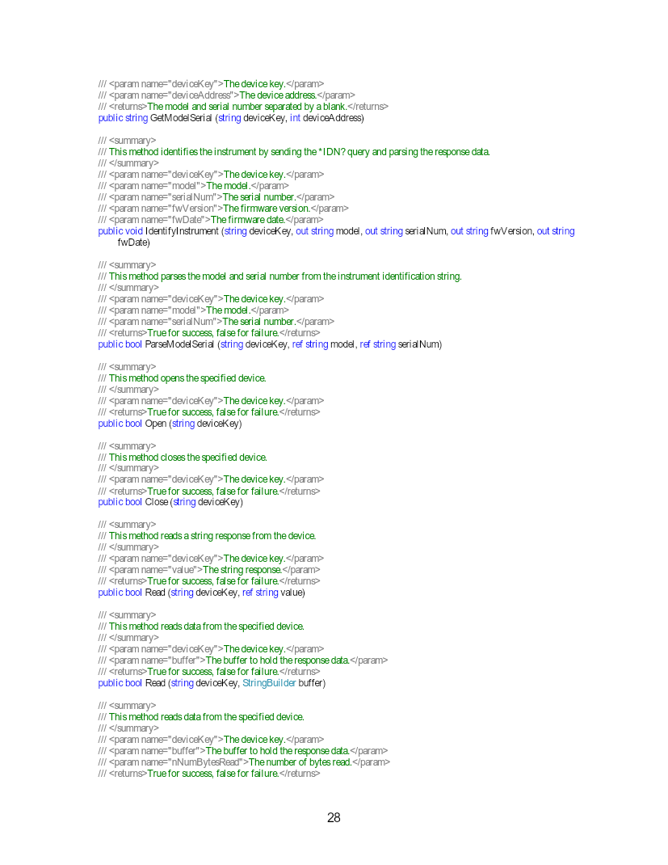
안전 | Stop motion | StopMotion | Key,address,motor | bool | Configuration | 선택 motor motion을 즉시 중단합니다. | Sample UI flow
상태 | Motion done | GetMotionDone | Key,address,motor | 0/1 | ReadOnly | Move 완료 여부를 조회합니다. | RelativeMove sample
오류 | Error 조회 | GetError | Key,address | Error code/message | ReadOnly | Master/slave error를 조회합니다. | Sample UI flow
ClosedLoop | Enable 상태 | Get/SetCLEnabledSetting | Key,address,motor,0|1 | bool/value | Configuration | 8743 closed-loop enable을 조회/설정합니다. | CmdLib API p.23
ClosedLoop | Home 이동 | MoveToHome | Key,address,motor | bool | Motion | Closed-loop motor를 home으로 이동합니다. | CmdLib API p.26
ClosedLoop | Deadband | Get/SetCLDeadband | Key,address,motor,count | bool/value | Configuration | Closed-loop deadband count입니다. | CmdLib API p.25
ClosedLoop | Update interval | Get/SetCLUpdateInterval | Key,address,motor,seconds | bool/value | Configuration | Closed-loop update interval입니다. | CmdLib API p.25

6. 안전·Commissioning 체크

구분 | 확인 항목 | 판정 기준 | 기록 데이터
DLL | Version/bitness/API | CmdLib load와 type 발견 | DLL path/version
Discovery | Master/slave 검색 | 대상 serial/address 발견 | Key/address/model/serial
Axis | Motor capability | 선택 motor 유효 | Controller/motor mapping
Motion | 작은 ± relative move | Done/error/position 정상 | Step/position/time
Feedback | Alignment 개선 | Camera/beam 오차 감소 | 전후 X/Y와 step
Lifecycle | Stop/Close/Shutdown | 재실행 discovery 정상 | 종료 trace

